機能概要
画面設計書 |  |  |  |  | 機能概要 |  |  |  |  |  |  |  |  |  |  |  | 担当者 |  |  | 日付
 |  |  |  |  |  |  |  |  |  |  |  |  |  | 作成 |  |  | LKI 郭 |  |  | 2020-08-14
 |  |  |  |  |  |  |  |  |  |  |  |  |  | 変更 |  |  | BTC高岡 |  |  | 2021-08-19

 | 1．機能概要

 |  | 【想定利用者】 | ミスミ社員

 |  | 【利用目的】 | 需要予測マスタ情報を一括アップロードするため。
 |  |  | 需要予測マスタ情報を一括でダウンロードするため。

 |  | 【利用時間】 | 常時利用可能（メンテナンスモード時を除く）

 |  | 【主要機能】 | アップロードの場合
 |  |  |  | ・指定されたファイルをもとに需要予測マスタ情報を登録する。
 |  |  |  | 既に登録されていた場合は、更新する。
 |  |  | ダウンロードの場合
 |  |  |  | ・指定された検索条件で需要予測マスタ情報を出力する。

 |  | 【機能補足】 | ユーザーの権限に応じたボタンの活性・非活性制御をする。

【NRIメモ】
第2現法のリリース以降に台湾で利用するかは要確認
 |  | 【前提条件】 | ログインしていること

 | 2.対象現法
 |  |  |  |  |  |  |  |  |  |  |  |  | 【凡例】 ○：利用可能、△：一部利用可能、×：利用不可
 |  | 提供機能 |  |  |  | US | KR | DE | TW | SG | TH | IN | MY |  | JK | CN |  | JP | VN |  | MX
 |  | 全機能 |  |  |  | 〇 | 〇 | 〇 | × | 〇 | 〇 | 〇 | 〇 |  | 〇 | 〇 |  | 〇 | 〇 |  | 〇

処理フロー
画面設計書 |  | 処理フロー |  | 担当者 | 日付
 |  |  | 作成 | LKI 郭 | 2020-08-14
 |  |  | 変更 | BTC高岡 | 2021-08-19
【凡例】
他MS API
アプリ基盤部品
自領域
テーブル
他領域
テーブル
バッチ/画面
サービスAPI
 | 1．処理フロー

＜社内フロント＞
＜調達基盤/在庫補充サービス＞
＜S3>
＜共通業務基盤・共通サービス＞

ULファイル
メニュー
汎用ファイルアップロードAPI（共通）
ULファイル

需要予測UL
非同期タスク登録

非同期タスク
登録部品

非同期タスクテーブル

需要予測UL・DL
ULボタン押下
非同期

DLボタン押下
需要予測UL
マスタ更新
汎用ファイル
ダウンロード部品
ULファイル

在庫設定マスタ参照API
在庫設定マスタ

需要予測
マスタ
UL・DL処理後
遷移

汎用ファイル
アップロード部品
UL結果ファイル

汎用ダウンロードファイル管理登録API
汎用ダウンロードファイル
管理テーブル

需要予測DL
非同期タスク登録

非同期タスク
登録部品
汎用DL

需要予測
マスタ
非同期タスクテーブル

非同期

需要予測DL
ファイル作成

汎用ファイル
アップロード部品
DLファイル

汎用ダウンロードファイル管理登録API
汎用ダウンロードファイル
管理テーブル

画面レイアウト
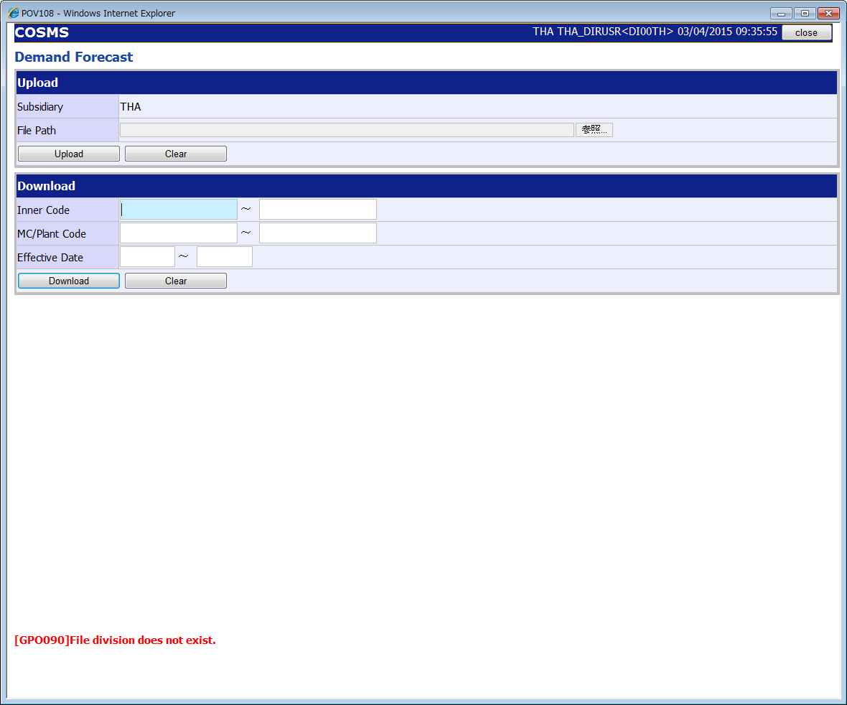
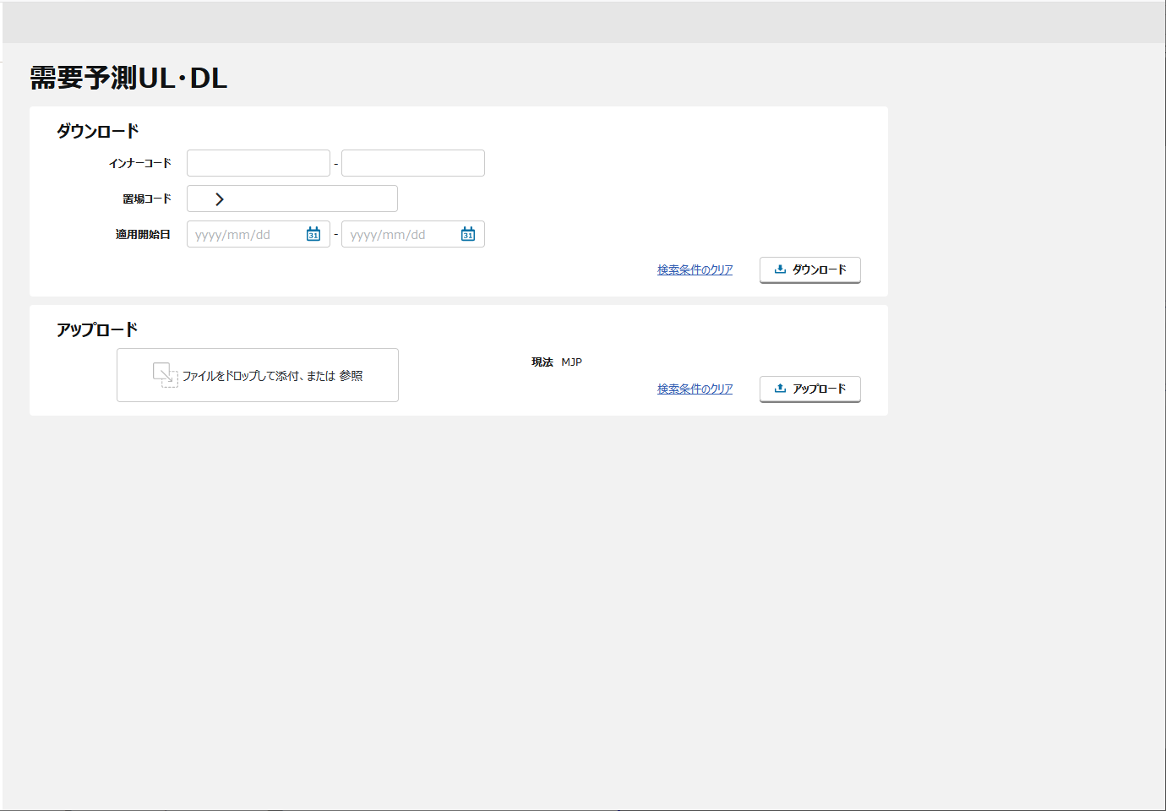
画面設計書 |  |  |  | 画面レイアウト |  | 担当者 | 日付
 |  |  |  |  | 作成 | LKI 郭 | 2020-08-14
 |  |  |  |  | 変更 | BTC高岡 | 2021-08-19
 | 1．画面レイアウト
 |  | ＜画面項目レイアウト＞
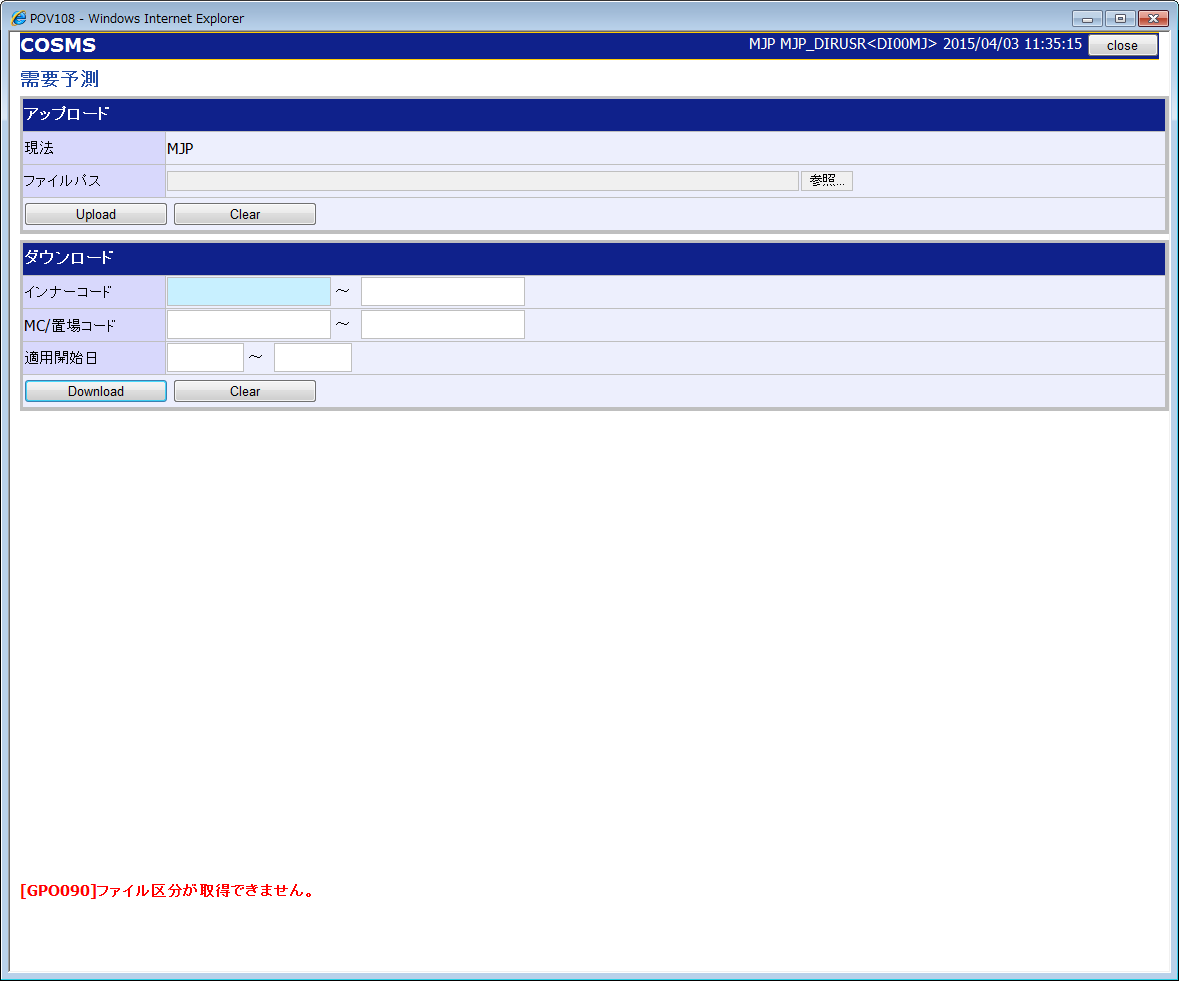
①
①
③
②

②

③

④

①
②
③
④
 |  |  | 画面タイトル
 |  |  | ダウンロードエリア
 |  |  | アップロードエリア
 |  |  | フッターエリア

 |  | ＜画面項目レイアウト＞ ※英語版

イベント処理仕様
【ToBe外部設計】
APIIDは採番後に記載する。
画面設計書 |  | イベント処理仕様 |  |  |  |  |  |  |  | 担当者 | 日付
 |  |  |  |  |  |  |  |  | 作成 | LKI 郭 | 2020-08-14
 |  |  |  |  |  |  |  |  | 更新 | BTC高岡 | 2021-08-19

画面ID | ASVTCOP010 | 画面名 |  | 需要予測UL・DL |  |  | 利用API |  | 参照情報
項目№ | 項目名 | イベント | 証跡 | 同期 | イベント処理概要 | 備考 | ID | 名称
A | 初期化イベント
A-1 | 画面初期化 | 初期処理 |  |  | １．ユーザーの権限に応じたボタンの活性／非活性制御を行う ２．画面項目定義の通り初期値設定を行う
B | イベント起動項目
B-1 | 「アップロード」ボタンを押す | ボタン押下 |  |  | １．入力項目チェック（チェック仕様を参照）を行う ２．需要予測マスタ更新 ２－１．楽観的排他チェックを行う ２－２．入力された情報を元にファイルアップロードチェック（チェック仕様を参照）を行う ２－３．入力された情報を元に需要予測マスタに反映する ３．状態管理DB更新 ・正常終了時、状態管理DBのステータスを正常で更新する ・異常終了時、状態管理DBのステータスを異常で更新し、エラーファイルを設定する 2．「汎用ファイルアップロード部品」を呼び出し、レスポンスを取得する 3．「需要予測UL非同期タスク登録API」を呼び出し、レスポンスを取得する 4．汎用ダウンロード画面に遷移する |  | MAPIROP070 | ・汎用ファイルアップロード部品 ・需要予測UL非同期タスク登録API | 「機能呼出仕様」シートの「表_汎用ファイルアップロード部品」参照 「機能呼出仕様」シートの「表_需要予測UL非同期タスク登録API」参照 「機能呼出仕様」シートの「表_汎用ダウンロード画面遷移」参照
B-2 | 「ダウンロード」ボタンを押す | ボタン押下 |  |  | １．入力項目チェック（チェック仕様を参照）を行う ２．ダウンロード処理 ・ファイルダウンロードチェック（チェック仕様を参照）を行う ・検索項目をキーに、需要予測マスタデータからデータを取得しTSV形式のファイルを作成する ３．状態管理DB更新 ・正常終了時、状態管理DBのステータスを正常で更新し、ダウンロードファイルを設定する ・異常終了時、状態管理DBのステータスを異常で更新する ２．「需要予測DL非同期タスク登録API」を呼び出し、レスポンスを取得する ３．汎用ダウンロード画面に遷移する |  | MAPIROP050 | 需要予測DL非同期タスク登録API | 「機能呼出仕様」シートの「表_需要予測DL非同期タスク登録API」参照 「機能呼出仕様」シートの「表_汎用ダウンロード画面遷移」参照
B-3 | アップロードエリアの「検索条件のクリア」テキストリンクを押す | リンク押下 |  |  | 1 入力項目クリア 1-1：アップロードエリアの入力項目をクリアし、初期表示（メニューからの遷移）状態とする。
B-4 | ダウンロードエリアの「検索条件のクリア」テキストリンクを押す | リンク押下 |  |  | 1 入力項目クリア 1-1：ダウンロードエリアの入力項目をクリアし、初期表示（メニューからの遷移）状態とする。
B-5 | ファイルをドロップして添付、または 参照を押す | ボタン押下 |  |  | １．ファイルのアップロードポップアップ画面を開く ２．選択したファイルを表示する
C | 自動更新
C-1 | 不要データの物理削除 | - |  |  | ※バッチ処理「需要予測マスタ削除」を参照
C-2 | 不要データの論理削除 | - |  |  | ※バッチ処理「需要予測マスタ削除」を参照

機能呼出仕様
画面設計書 |  |  | 機能呼出仕様 |  |  |  |  |  |  | 担当者 | 日付
 |  |  |  |  |  |  |  |  | 作成 | LKI 郭 | 2020-08-14
 |  |  |  |  |  |  |  |  | 更新 | BTC高岡 | 2021-08-19

 | 表_汎用ファイルアップロード部品
 |  | パラメータ項目設定 |  | 項目名 |  |  | 設定値・編集仕様
 |  |  |  | 1 | ULファイル |  | 添付されたULファイル
 |  | レスポンス項目（詳細はAPI設計書参照） |  | 画面項目名 |  |  | レスポンス項目
 |  |  |  |  | 一時ファイルID |  | 一時ファイルID | ※
 |  | 想定抽出条件 |  | ー
 |  | ※ 一時ファイルIDの値には、[一時ファイルID]+++[署名]で設定された。

 | 表_需要予測UL非同期タスク登録API
 |  | パラメータ項目設定 |  | 項目名 |  |  | 設定値・編集仕様
 |  |  |  | 1 | 現法コード |  | ログイン情報.現法コード
 |  |  |  | 2 | 一時ファイルID |  | 汎用ファイルアップロード部品.一時ファイルIDを"+++”で区切りの1列目
 |  |  |  | 3 | 署名 |  | 汎用ファイルアップロード部品.一時ファイルIDを"+++”で区切りの2列目
 |  | レスポンス項目（詳細はAPI設計書参照） |  | 画面項目名 |  |  | レスポンス項目
 |  |  |  |  | エラーリスト
 |  |  |  |  |  | エラーコード
 |  |  |  |  |  | エラーメッセージ
 |  |  |  |  |  | エラーラベル
 |  |  |  |  |  | エラーパラメータ
 |  |  |  |  | 処理結果コード
 |  | 想定抽出条件 |  | ー

 | 表_需要予測DL非同期タスク登録API
 |  | パラメータ項目設定 |  | 項目名 |  |  | 設定値・編集仕様
 |  |  |  | 1 | 現法コード |  | ログイン情報.現法コード
 |  |  |  | 2 | ユーザID |  | ログイン情報.ユーザID
 |  |  |  | 3 | インナーコード(From) |  | ダウンロードエリア.インナーコード(From)
 |  |  |  | 4 | インナーコード(To) |  | ダウンロードエリア.インナーコード(To)
 |  |  |  | 5 | 置場リスト |  | -
 |  |  |  | 6 |  | 置場コード | ダウンロードエリアで選択した置場コード ※複数選択可能
 |  |  |  | 7 | 適用開始日(From) |  | ダウンロードエリア.適用開始日(From)
 |  |  |  | 8 | 適用開始日(To) |  | ダウンロードエリア.適用開始日(To)
 |  | レスポンス項目（詳細はAPI設計書参照） |  | 画面項目名 |  |  | レスポンス項目
 |  |  |  |  | エラーリスト
 |  |  |  |  |  | エラーコード
 |  |  |  |  |  | エラーメッセージ
 |  |  |  |  |  | エラーラベル
 |  |  |  |  |  | エラーパラメータ
 |  |  |  |  | 処理結果コード
 |  | 想定抽出条件 |  | ー

【Tobe外部設計】
I/F未確定のため、共通機能との認識合わせが必要
 | 表_汎用ダウンロード画面遷移
 |  | パラメータ項目設定 |  | 項目名 |  |  | 設定値・編集仕様
 |  |  |  | 1 | 現法コード |  | ログイン情報.現法コード
 |  |  |  | 2 | ユーザID |  | ログイン情報.ユーザID
 |  |  |  | 3 | ファイル名 |  | 出力ファイル名
 |  |  |  | 4
 |  | レスポンス項目（詳細はAPI設計書参照） |  | 画面項目名 |  |  | レスポンス項目
 |  |  |  |  | エラーリスト
 |  |  |  |  |  | エラーコード
 |  |  |  |  |  | エラーメッセージ
 |  |  |  |  |  | エラーラベル
 |  |  |  |  |  | エラーパラメータ
 |  |  |  |  | 処理結果コード
 |  | 想定抽出条件 |  | ー

別紙_入力ファイル（需要予測ULファイル）仕様
画面設計書 |  |  | 別紙_入力ファイル（需要予測ULファイル）仕様 |  |  |  |  |  |  |  |  |  |  |  |  |  |  |  |  |  |  |  |  |  | 担当者 | 日付
 |  |  |  |  |  |  |  |  |  |  |  |  |  |  |  |  |  |  |  |  |  |  |  | 作成 | LKI 郭 | 2020-08-14
 |  |  |  |  |  |  |  |  |  |  |  |  |  |  |  |  |  |  |  |  |  |  |  | 変更 | BTC高岡 | 2021-08-19

■ファイル個別設定事項

 |  | 文字コード：Unicode
 |  | 改行コード：CR+LF
 |  | 区切り文字：タブ
 |  | 括り文字：なし
 |  | 形式：.txt

■ファイルレイアウト
１
２
３
４
５
６

 | データ領域

 | ※ヘッダなしのため、データ領域のみとなる。

 |  |  |  |  |  |  |  | 標準入力チェック |  |  |  |  |  |  |  |  |  | 数値範囲 |  |  |  | 桁数
項目№ | 項目名 |  |  | 項目名（物理名） | 型 | 繰返 | 必須 | 必須 | ASCII | 半角 | 全角 | 英字 | 数字 | 英数字 | 日付 | 整数 | 実数 | 超 ＞ | 以上 ≧ | 以下 ≦ | 未満 ＜ | 最大 | 最小 | 特記事項
データ領域
1 | 現法コード |  |  |  | 文字列 | 〇 | 〇 | 〇 | - | 〇 | - | 〇 | - | - | - | - | - | - | - | - | - | 3 | 1
2 | 統合インナーコード |  |  |  | 文字列 | 〇 | 〇 | 〇 | - | 〇 | - | 〇 | - | - | - | - | - | - | - | - | - | 11 | 1
3 | 置場コード |  |  |  | 文字列 | 〇 | 〇 | 〇 | - | 〇 | - | 〇 | - | - | - | - | - | - | - | - | - | 4 | 1
4 | 適用開始日 |  |  |  | 文字列 | 〇 | 〇 | 〇 | - | - | - | - | - | - | 〇 | - | - | - | - | - | - | 8 | 1 | 日付フォーマット固定(YYMMDD)
5 | 需要予測数量 |  |  |  | 数字 | 〇 |  |  | - | - | - | - | 〇 | - | - | - | - | - | - | - | - | 7 | - | 指定がない場合はNULLをセット ※整数：2桁、小数：3桁
6 | 削除フラグ |  |  |  | 文字列 | 〇 |  |  |  |  |  |  |  |  |  |  |  |  |  |  |  | 1 | - | 指定がない場合は[0]

別紙_出力ファイル（需要予測UL結果ファイル）仕様
画面設計書 |  | 別紙_出力ファイル（需要予測UL結果ファイル）仕様 |  | 作成者 | 作成日
 |  |  | 作成 | LKI 郭 | 2020-08-14
 |  |  | 更新 | BTC高岡 | 2021-08-19

■ファイル個別設定事項

 | ファイル名：RES_[アップロードファイル名].tsv
 | 文字コード：Unicode
 | 改行コード：CR+LF
 | 区切り文字：タブ
 | 括り文字：なし
 | 形式：TSV

■ファイルレイアウト

１
２
３
４
５
６
７
８
9

DETAIL_STATUS
明細領域

 | ※同じヘッダーで複数明細存在する場合も、すべての明細にヘッダーを付与し表示する
 | ※各項番の編集仕様は別紙_出力ファイル（需要予測UL結果ファイル）項目編集仕様を参照

別紙_出力ファイル（需要予測DLファイル）仕様
画面設計書 |  | 別紙_出力ファイル（需要予測DLファイル）仕様 |  |  | 作成者 | 作成日
 |  |  |  | 作成 | LKI 郭 | 2020-08-14
 |  |  |  | 更新 | BTC高岡 | 2021-08-19

■ファイル個別設定事項
 | ファイル名：[機能ID]_[現法コード]_[処理日付時刻 (yyyyMMddHHmmssSSS)].tsv |  | ※タイムスタンプは現法日付のフォーマットに準ずる
 | 文字コード：Unicode
 | 改行コード：CR+LF
 | 区切り文字：タブ
 | 括り文字：なし
 | 形式：TSV
 | 保存期間：なし

■ファイルレイアウト

1
２
３
４
５
６
７
10
11
12
13
14
16
１7
18
８
9
15
明細部

 | ※各項番の編集仕様は別紙_出力ファイル（需要予測DLファイル）項目編集仕様を参照

 | ※ソート順 現法コード 、統合インナーコード 、 置場コード 、適用開始日（昇順）

